Sheet1
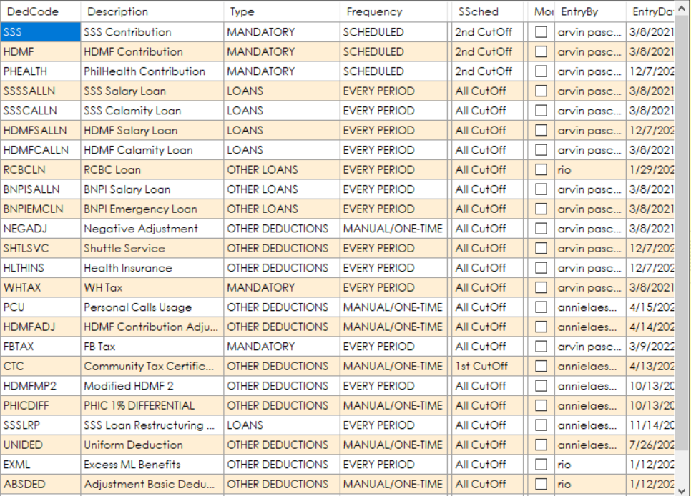
DEDCODE | Amount | Payment | EmployeeID | EmployeeName | StartPayment
SSSELN | 11,147.28 | 232.24 | 01439 | Recto, Nathaniel M. | 2026-06-26
SSSSALLN | 29,307.36 | 610.57 | 00492 | Carillo, Christian D. | 2026-06-26
SSSSALLN | 34,331.76 | 715.25 | 01757 | Estrada, Maria Karen C. | 2026-06-26
SSSSALLN | 40,161.84 | 836.71 | 01362 | Garcia, Mario M. | 2026-06-26
SSSSALLN | 21,619.38 | 982.70 | 00357 | Dimaano, Glecy V. | 2026-06-26
SSSSALLN | 18,708.27 | 850.38 | 00994 | Pinaroc, Jon-Jon B. | 2026-06-26
SSSSALLN | 25,797.15 | 921.33 | 01029 | De Torres, Arlene L. | 2026-06-26
SSSSALLN | 15,603.33 | 390.08 | 01561 | Malibiran, Myleen A. | 2026-06-26
SSSSALLN | 12,080.00 | 302.00 | 01558 | Lasi, Rona F. | 2026-06-26
SSSSALLN | 37,246.67 | 931.17 | 00857 | Marasigan, Jorlan D. | 2026-06-26
SSSSALLN | 39,113.59 | 977.84 | 00143 | Umali, Grace T. | 2026-06-26
SSSSALLN | 14,093.33 | 352.33 | 01640 | Lucena, Jessica R. | 2026-06-26
SSSSALLN | 34,226.67 | 855.67 | 00381 | Lanzon, Babylyn P. | 2026-06-26
SSSSALLN | 16,106.67 | 402.67 | 01304 | Binosa, Erica A. | 2026-06-26
SSSSALLN | 14,093.33 | 352.33 | 01318 | Cipres, Elvie B. | 2026-06-26
HDMFSALLN | 20,825.28 | 433.86 | 01186 | Abit, Lenie R. | 2026-06-26
HDMFSALLN | 32,194.08 | 670.71 | 01739 | Almoneda, Mary Jane M. | 2026-06-26
HDMFSALLN | 32,291.28 | 672.74 | 00646 | Arano, Nonelyn L. | 2026-06-26
HDMFSALLN | 22,630.08 | 942.92 | 00938 | Atienza, Nell Dharyl I. | 2026-06-26
HDMFSALLN | 59,154.12 | 821.59 | 00434 | Baladjay, Janeth S. | 2026-06-26
HDMFSALLN | 43,026.72 | 896.39 | 00448 | Catan, Maria Fe L. | 2026-06-26
HDMFSALLN | 14,723.76 | 306.75 | 01699 | De Los Reyes, Resyhell I. | 2026-06-26
HDMFSALLN | 9,336.24 | 389.01 | 01271 | De Ocampo, Paul Dexter B. | 2026-06-26
HDMFSALLN | 25,848.72 | 359.01 | 01029 | De Torres, Arlene L. | 2026-06-26
HDMFSALLN | 18,234.00 | 379.88 | 01184 | Dimaandal, Dianne G. | 2026-06-26
HDMFSALLN | 35,769.36 | 745.20 | 00872 | Gallarin, Nicco G. | 2026-06-26
HDMFSALLN | 22,941.84 | 477.96 | 01465 | Govino, Angelica M. | 2026-06-26
HDMFSALLN | 38,309.76 | 798.12 | 00630 | Gregorio, Nylana L. | 2026-06-26
HDMFSALLN | 36,345.12 | 757.19 | 00309 | Jejillos, Rubilyn O. | 2026-06-26
HDMFSALLN | 19,806.72 | 412.64 | 01353 | Lacerna Jr., Bonifacio P. | 2026-06-26
HDMFSALLN | 67,183.20 | 933.10 | 00481 | Manibo, Jim M. | 2026-06-26
HDMFSALLN | 40,496.88 | 843.69 | 01360 | Marasigan, Rio Jane R. | 2026-06-26
HDMFSALLN | 44,700.00 | 931.25 | 01348 | Masalunga, Aireen E. | 2026-06-26
HDMFSALLN | 53,873.28 | 1,122.36 | 00347 | Miranda, Rona S. | 2026-06-26
HDMFSALLN | 20,568.48 | 857.02 | 01053 | Montalbo, John Michael V. | 2026-06-26
HDMFSALLN | 11,241.36 | 468.39 | 01367 | Montilla, Ainelle S. | 2026-06-26
HDMFSALLN | 15,974.64 | 332.81 | 01607 | Notor, John Harry C. | 2026-06-26
HDMFSALLN | 51,047.52 | 1,063.49 | 00298 | Rivera, Beverlyn M. | 2026-06-26
HDMFSALLN | 24,188.04 | 1,007.84 | 00835 | Salvador, Rhey John B. | 2026-06-26
HDMFSALLN | 27,868.80 | 580.60 | 01274 | Tayco, Leah M. | 2026-06-26
HDMFSALLN | 39,762.24 | 828.38 | 00111 | Torres, Sheilla C. | 2026-06-26
HDMFSALLN | 11,521.37 | 960.12 | 00549 | Baduria, John Ivan . | 2026-06-26
HDMFSALLN | 57,884.86 | 1,315.57 | 00393 | Padilla, Aileen B. | 2026-06-26
HDMFCALLN | 5,385.53 | 173.73 | 00549 | Baduria, John Ivan . | 2026-06-26
SSSCALLN | 14,497.75 | 517.78 | 00088 | Domingo, Melroshelle A. | 2026-06-26
SSSCALLN | 12,956.29 | 462.72 | 00321 | Caldo, Mary Grace P. | 2026-06-26
SSSCALLN | 10,781.70 | 385.06 | 01271 | De Ocampo, Paul Dexter B. | 2026-06-26
NEGADJ | 200.00 | 200.00 | 00351 | Co, Raquel Y. | 2026-06-26
NEGADJ | 200.00 | 200.00 | 00755 | Lipa, Dexter L. | 2026-06-26
NEGADJ | 200.00 | 200.00 | 01675 | Cueto, Samuel C. | 2026-06-26
NEGADJ | 200.00 | 200.00 | 01778 | Samonte, Nelson M. | 2026-06-26
BNPISALLN | 15,600.00 | 866.67 | 01202 | Almarines, Jecelie T. | 2026-06-26
BNPISALLN | 15,600.00 | 650.00 | 01219 | Frias, Marilou R. | 2026-06-26
BNPISALLN | 15,600.00 | 1,300.00 | 01497 | Esteves, Ivy F. | 2026-06-26
BNPISALLN | 15,600.00 | 1,300.00 | 01466 | Leyesa, Ma. Angelica N. | 2026-06-26
BNPISALLN | 8,500.00 | 708.33 | 00895 | Francisco, Mark Vincent R. | 2026-06-26
BNPISALLN | 16,100.00 | 1,341.67 | 00536 | Garcia, Russel J. | 2026-06-26
BNPISALLN | 8,650.00 | 720.83 | 00311 | Maranan, Maria Angelica E. | 2026-06-26
BNPISALLN | 17,000.00 | 708.33 | 01305 | Caoayan, Famela C. | 2026-06-26
BNPISALLN | 16,000.00 | 666.67 | 01633 | Oribiada, Oliver M. | 2026-06-26
BNPISALLN | 15,600.00 | 650.00 | 01429 | Manalo, Benedict M. | 2026-06-26
BNPISALLN | 40,000.00 | 1,666.67 | 01603 | Bawiin, Marietta A. | 2026-06-26
BNPISALLN | 15,600.00 | 1,300.00 | 01453 | Alipante, Arvelyn N. | 2026-06-26
BNPISALLN | 15,600.00 | 650.00 | 01318 | Cipres, Elvie B. | 2026-06-26
RCBCLN | 17,135.98 | 372.52 | 01298 | Mollasgo, Jestoni E. | 2026-06-26
RCBCLN | 27,010.75 | 794.41 | 00460 | Lugos, Julie Ann I. | 2026-06-26
RCBCLN | 22,847.97 | 496.69 | 00270 | Vergara, Jo-Anne R. | 2026-06-26
RCBCLN | 26,275.20 | 571.19 | 01046 | Marimon, Mhea Grace A. | 2026-06-26
RCBCLN | 17,135.98 | 372.52 | 01034 | Aclan, Crissa G. | 2026-06-26

